Gợi ý btvn- Login form
A given login screen is as below:

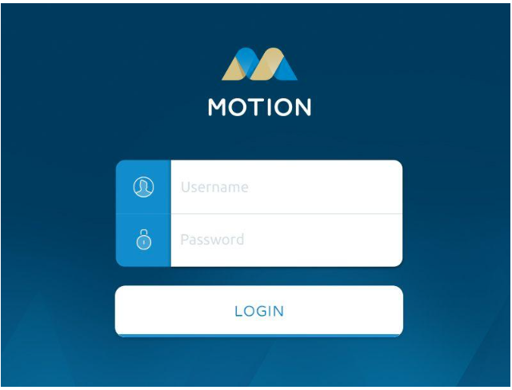
User can click on LOGIN button to access to the system if username and password are valid.
If not, the error message is displayed : The username or password is invalid.

# | Item | Details | No. Of Test Cases | Used Techniques | Estimate | Note
 | GUI_Login Screen | Kiểm tra Login screen: - Giao diện tổng thể - Responsive | 2tc |  | 5p
 |  | Kiểm tra Logo: - Kiểm tra Logo đã đúng chưa - Kiểm tra vị trí, kích thước - Kiểm tra khi click vào Logo thì màn hình đc F5 | 3 |  | 7,5p
 |  | Kiểm tra Username, Password: - Kiểm tra giao diện username, password: Kích thước, màu sắc, vị trí. - Kiểm tra placeholder của us và pw: chính tả vị trí, kích thước, màu sắc, cỡ chữ, font chữ, hiển thị mặc định. - Kiểm tra placeholder của us và pw khi hover chuột vào filed: placeholder không thay đổi và con trỏ chuột chuyển thành con trỏ nhập liệu. - Kiểm tra placeholder của us và pw khi click chuột vào field: place holder biến mất và field cho phép người dùng nhập nội dung - Kiểm trạng thái placeholder của us và pw khi click chuột vào nhưng không nhập gì sau đó focus ra ngoài: placeholder xuất hiện lại trên field - Kiểm tra maxlength của username và password - Kiểm tra error message khi us và pw không hợp lệ (invalid): nội dung cảnh báo (The username or password is invalid.), vị trí hiển thị cảnh báo, màu sắc, kích thước, font chữ, chính tả. - Kiểm tra error message sẽ biến mất khi nhập us và pw đã hợp lệ | 8
 |  | Kiểm tra Btn Login: - Kiểm tra vị trí, kích thước màu sắc, cỡ chữ, font chữ, chính tả,... - Kiểm tra button Login bị disable khi username hoặc password trống - Kiểm tra button Login enable khi nhập đủ cho username và password
 | Behavior_Login Screen | Valid case: - Kiểm tra login thành công với us và pw hợp lệ và có tồn tại trong DB (màn hình điều hướng sang HP)
 |  | Invalid case: - Kiểm tra Login với us và pw không hợp lệ hệ thống hiển thị thông báo lỗi - Kiểm tra Login với us không hợp lệ và pw hợp lệ thì hthong hiển thị thông báo lỗi - Kiểm tra Login với us hợp lệ và pw không hợp lệ thì hthong hiển thị thông báo lỗi - Kiểm tra Login với us và pw hợp lệ nhưng không tồn tại trong DB thì hiển thị thông báo lỗi

TCID | Function/Screen | Testcase name | Precondition | Role | Step by step | Test data | Expected result | Priority | Actual result | Status | Note
GUI- [Thực hiện test bài thi]
LG_01 | [Login] | Kiểm tra tổng thể giao diện ở màn hình [Login] |  |  | 1.Vào màn hình Login 2.Kiểm tra tổng thể giao diện |  | Hiển thị giống với design/specs
LG_02 |  | Kiểm tra responsive |  |  | 1. Vào màn hình Login 2. Kiểm tra responsive |  | Bố cục không bị xô lệch, vỡ form đối với các kích thước màn hình khác nhau
LG_03 | [Login][Logo] | Kiểm tra logo trên màn hình |  |  | 1. 2. Kiểm tra logo |  | Logo đúng với yêu cầu thiết kế
LG_04 |  | Kiểm tra vị trí và kích thước logo |  |  | 1. 2. Kiểm tra vị trí và kích thước của logo |  | Logo nằm đúng vị trí và kích thước như trong thiết kế, nằm chính giữa và phía trên form đăng nhập
LG_05 |  | Kiểm tra màn hình F5(refresh) khi click vào Logo |  |  | 1. 2. Click vào Logo 3. Quan sát hiện tượng |  | Màn hình Login đc F5 lại
LG_06 | [Login][Username_Password] | Kiểm tra vị trí, kích thước, màu sắc, icon của form username và password |  |  | 1. 2. Kiểm tra textbox username và password
LG_07 |  | Kiểm tra placeholder của us và pw |  |  | 1. 2. Kiểm tra nội dung placeholder của username, password |  | Chính tả vị trí, kích thước, màu sắc, cỡ chữ, font chữ, hiển thị mặc định đúng với yêu cầu
LG_08 |  | Kiểm tra textbox us và pw khi hover chuột vào filed |  |  | 1. 2. Hover chuột vào textbox us và pw 3. Kiểm tra htuong |  | Placeholder không thay đổi và con trỏ chuột chuyển thành con trỏ nhập liệu.
LG_09 |  | Kiểm tra placeholder của us và pw khi click chuột vào field |  |  | 1. 2. Click chuột vào textbox us và pw 3. Kiểm tra htuong |  | Place holder biến mất và field cho phép người dùng nhập nội dung
LG_10 |  | Kiểm trạng thái placeholder của us và pw khi click chuột vào nhưng không nhập gì sau đó focus ra ngoài |  |  | 1. 2. Click chuột vào textbox us và pw sau đó focus ra ngoài 3. Kiểm tra htuong |  | Placeholder xuất hiện lại trên field
LG_11 |  | Kiểm tra maxlength của username và password
LG_12 |  | Kiểm tra error message khi us và pw không hợp lệ (invalid) |  |  | 1. 2. Tại form login 3. Nhập us hoặc pw không hợp lệ 4. Ktra hiện tượng |  | Nội dung cảnh báo (The username or password is invalid.), vị trí hiển thị cảnh báo, màu sắc, kích thước, font chữ, chính tả.
LG_13 |  | Kiểm tra error message sẽ biến mất khi nhập us và pw đã hợp lệ |  |  | 1. 2. Tại form login 3. Nhập us hoặc pw không hợp lệ, sau đó sửa thành us/pw hợp lệ 4. Ktra hiện tượng |  | Cảnh báo được ẩn đi
LG_14 | [Login][Btn Login] | Kiểm tra button Login |  |  | 1. 2. Kiểm tra thông số của btn Login: vị trí, kích thước màu sắc, cỡ chữ, font chữ, chính tả,... |  | Giống trong tài liệu mô tả
LG_15 |  | Kiểm tra trạng thái của button Login khi us/pw trống |  |  | 1. 2. Để trống us/pw, kiểm tra btn Login |  | Button Login bị disable
LG_16 |  | Kiểm tra trạng thái button Login khi us/pw đã có thông tin |  |  | 1. 2. Nhập thông tin cho us và pw, kiểm tra btn Login |  | Button Login enable
Function Login
LG_17 | [Login] | Kiểm tra login thành công với us và pw hợp lệ và có tồn tại trong DB |  |  | 1. 2. Nhập thông tin us và pw là tài khoản có đăng ký trong DB và đang active (đoạn active này phòng trường hợp tài liệu có nhắc đến việc active và inactive tài khoản) 3. Click btn Login và quan sát hiện tượng | us, pw: acc đã đky | Login thành công. Màn hình điều hướng sang HomePage của user
LG_18 |  | Kiểm tra Login với us và pw không hợp lệ |  |  | 1. 2. Nhập us, pw không hợp lệ 3. Click btn Login và kiểm tra | us,pw: không hle | Login không thành công. Hệ thống hiển thị thông báo lỗi "..."
LG_19 |  | Kiểm tra Login với us không hợp lệ và pw hợp lệ |  |  | 1. 2. Nhập us không hợp lệ, pw hợp lệ 3. Click btn Login và kiểm tra | us: k hợp lệ pw: hợp lệ | Login không thành công. Hệ thống hiển thị thông báo lỗi "..."
LG_20 |  | Kiểm tra Login với us hợp lệ và pw không hợp lệ |  |  | 1. 2. Nhập us hợp lệ, pw không hợp lệ 3. Click btn Login và kiểm tra | us: hợp lệ pw: k hợp lệ | Login không thành công. Hệ thống hiển thị thông báo lỗi "..."
LG_21 |  | Kiểm tra Login với us và pw hợp lệ nhưng không tồn tại trong DB |  |  | 1. 2. Nhập us , pw hợp lệ nhưng không tồn tại trong DB 3. Click btn Login và kiểm tra | us, pw: hợp lệ nhưng k tồn tại | Login không thành công. Hệ thống hiển thị thông báo lỗi "..."

